инструкция
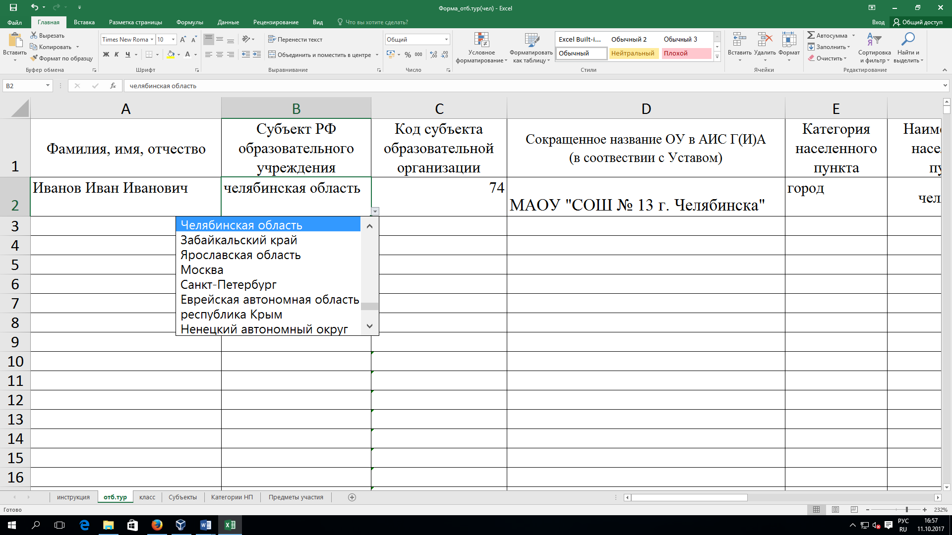
Уважаемые коллеги!
При заполнении формы просим обратить особое внимание:
1. В графе "Гражданство" указывается гражданство участника олимпиады.
2. Победители и призеры муниципального этапа Всероссийской олимпиады школьников текущего года, Многопрофильной инженерной олимпиады «Звезда» прошлого года, а так же олимпиад, проводимых вузами-соорганизаторами, допускаются без прохождения отборочного (школьного) этапа на заключительный этап олимпиады. Данные на этих детей должны быть внесены в общий файл с результатами отборочного этапа (в столбце «результат» им ставится 100б.)
3. Все классы должны быть на одном листе файла, без букв и номеров.
4. Для удобства заполнения мы просим пользоваться ниспадающим списком в ячейках!
5. Если при внесении данных, появляется запрет, значит вы неправильно ввели информацию.
6. Обращаем внимание, что задания по профилю «Техника и технологии» в отборочном туре будут раздельно по направлениям. На каждое направление заполняется отдельный файл.
7. Перед отправкой ФАЙЛА внимательно проверьте заполнение ВСЕХ ПОЛЕЙ.

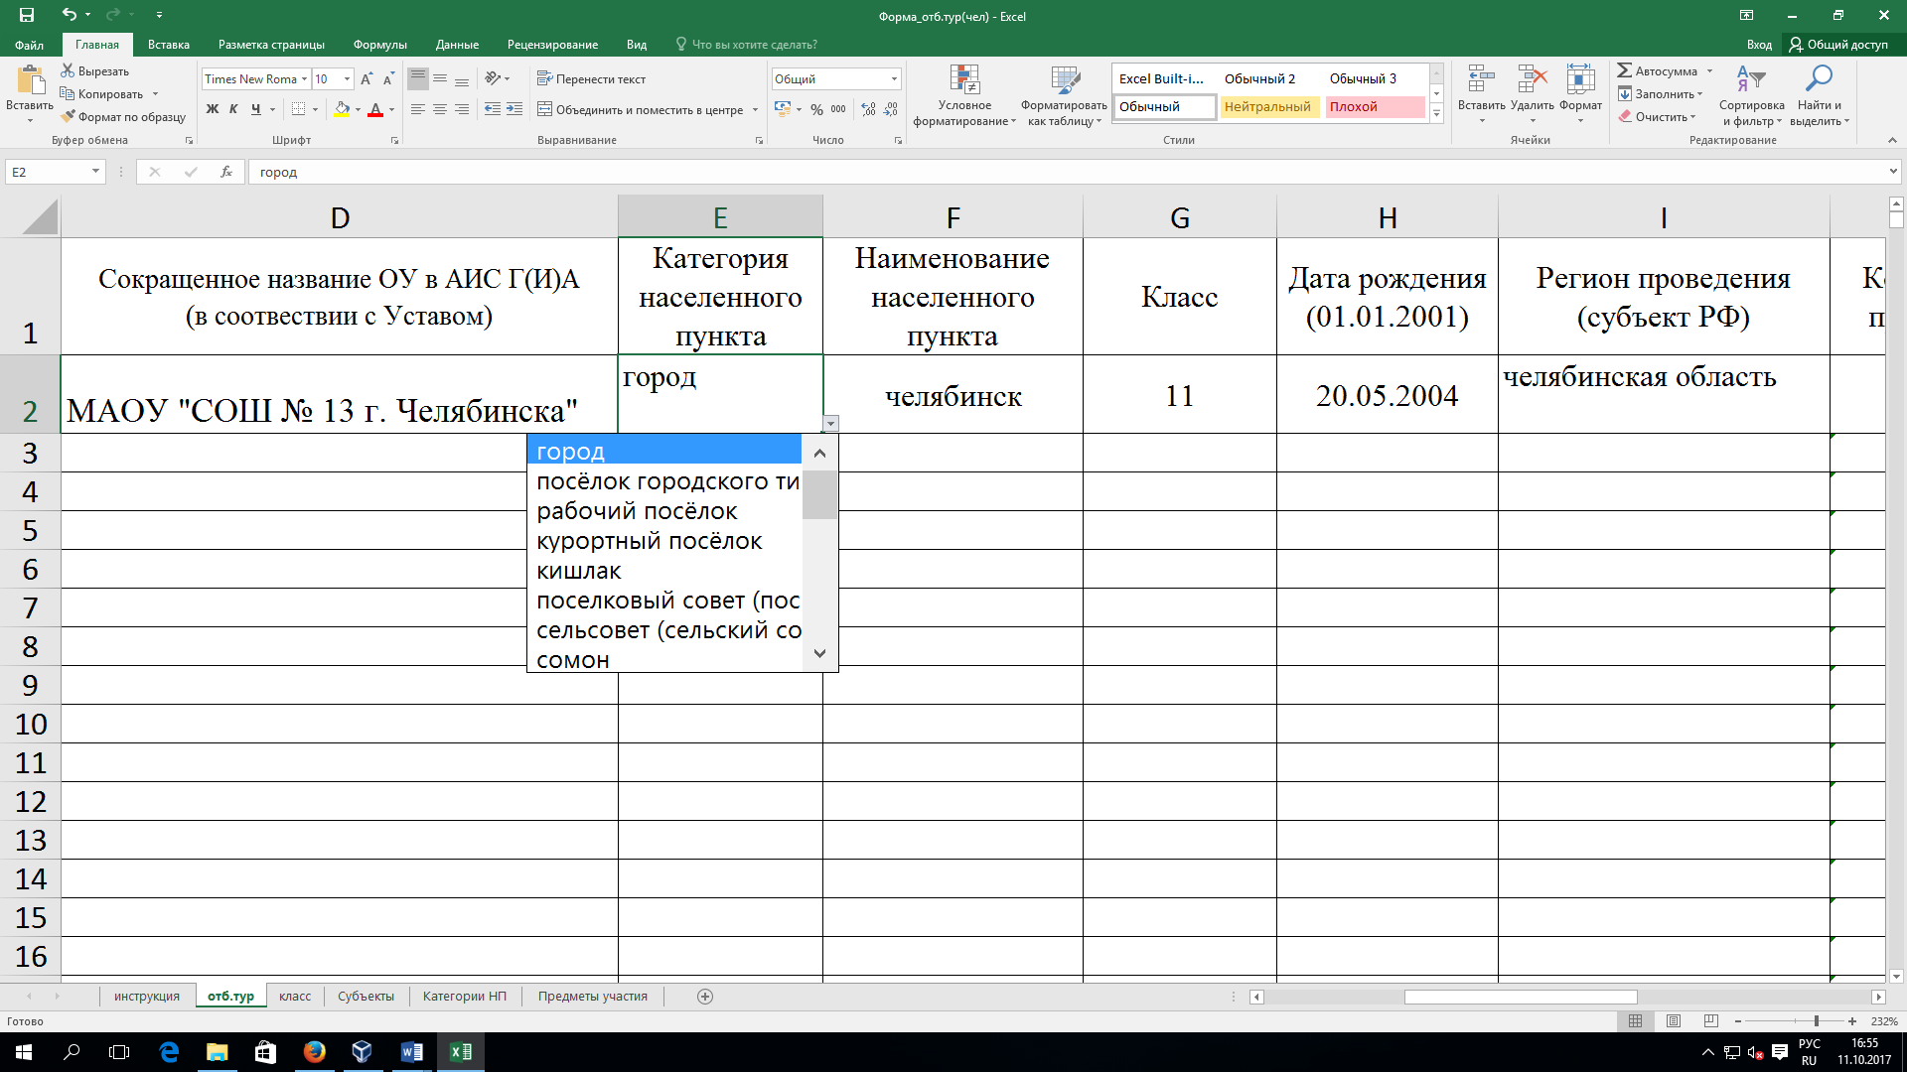
например:

